项目投资
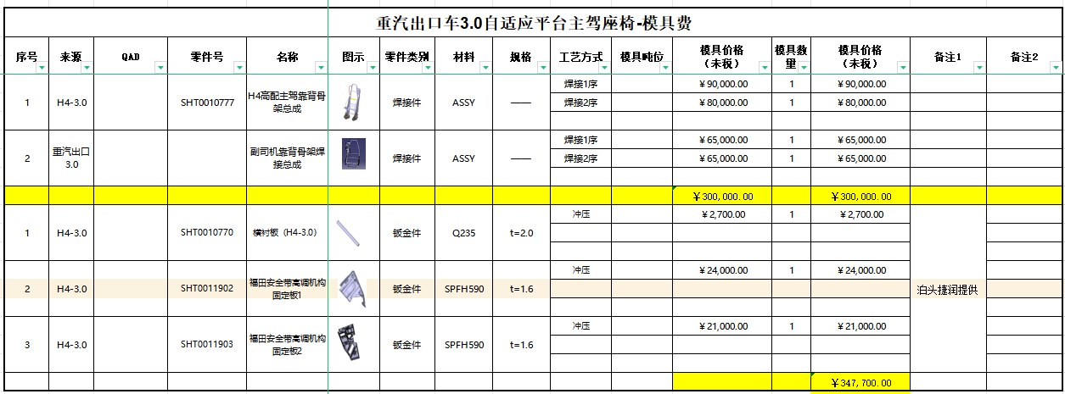
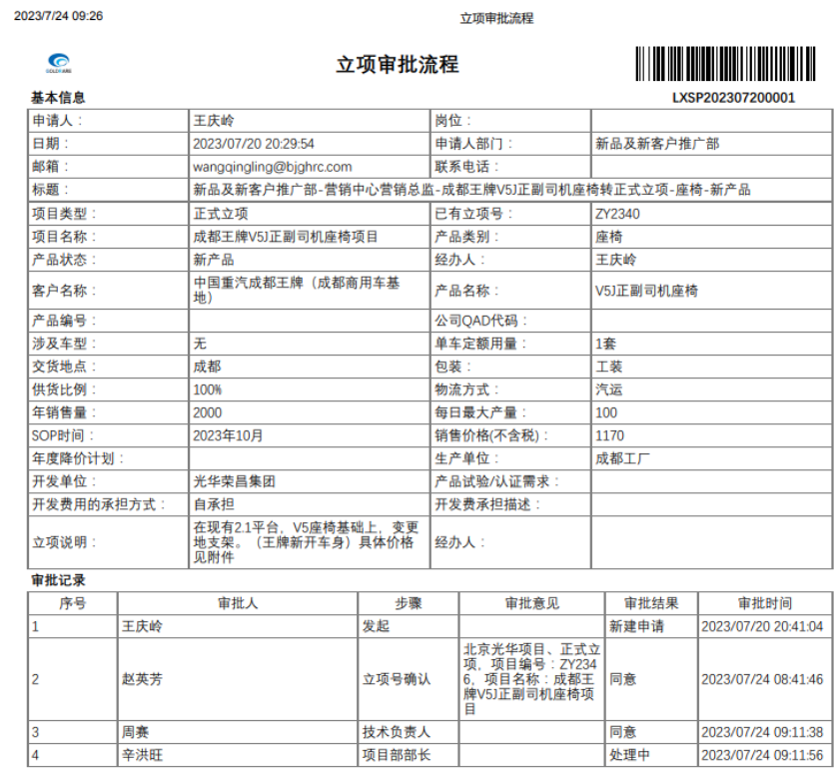
项目建设及投资估算表 单位：万元 |  |  |  | 座椅项目研发费用预算表
项目 | 金额 | 备注 |  | 类型 | 项目 | 预算费用（万元） | 备注
一、土地 |  |  |  | 生产线设备 | 新购置
二、建设工程投资 |  |  |  |  | 改造
三、设备投资 | - |  |  | 模、夹、检、工装等 | 注塑模具 | - |  |  | -
四、其他 |  |  |  |  | 冲压模具 | 4.77 | 新开3种冲压钣金件 成型模 |  | 0.00
小计 | - |  |  |  | 发泡模具 | 7.45 | 副驾靠背发泡 数量1（新开 河北自制） 单价46000 副驾坐垫发泡 数量1（新开 河北自制） 单价28500 |  | 0.00
五、模夹检具、工装 | 42.52 |  |  |  | 压铸模具 | - |  |  | -
六、开发投入 | 23.89 |  |  |  | 夹具 | - |  |  | -
合计 | 66.41 |  |  |  | 检具 | - |  |  | -
 |  |  |  |  | 工装 | 30.00 | 副驾通用靠背骨架 数量2（新开 河北自制） |  | 0.00
 |  |  |  |  | 其它 | 0.30 | 面料开发：造型预估 |  | 0.00
 |  |  |  | 研发费用 | 人力成本 | - |  |  | -
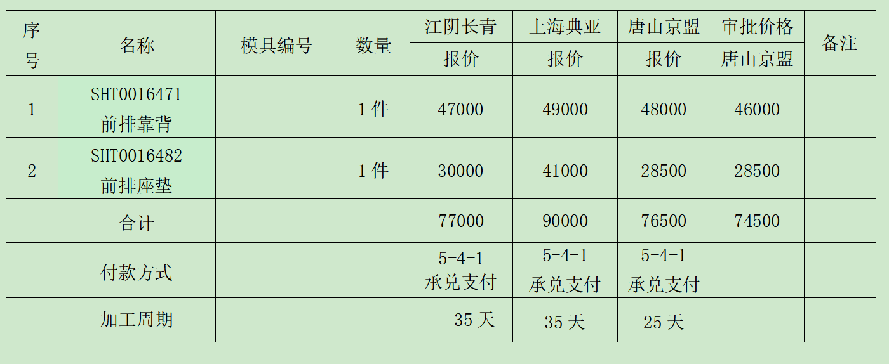
 |  |  |  |  | 差旅费 | 0.50 | 项目期间按5次出差计算，单次1000 |  | 0.00
 |  |  |  |  | 邮寄费 | 0.50 | 项目期间按10次邮寄费用，单次500 |  | 0.00
 |  |  |  |  | 运费 | 0.50 | 项目期间按5次专车计算，单次1000 |  | 0.00
 |  |  |  |  | 设计费 | 3.20 | 项目期间按花费20天计算，单价1600 |  | 0.00
 |  |  |  |  | 样品费 | 11.44 | 项目期间预计26套(3套强检、3套提供客户整车验证，20套小批验证）单价4400 | 114400 | 0.00
 |  |  |  |  | 试验费 | 7.50 | 强检、3C、扩项 |  | 0.00
 |  |  |  |  | 维修费 | 0.25 | 项目期间按5次计算，单价500 |  | 0.00
 |  |  |  |  | 其他 | - |  |  | -
 |  |  |  | 合计 |  | 66.41
 |  |  |  | 注：生产线改造、机器人及生产设备等投入费用预算由工厂策划预算。

项目 | 金额 | 摊余系数 | 2023年 | 2024年 | 2025年 | 2026年 | 2027年 | 合计 | 预计净残值
设备模具等折旧分摊 | 425,200.00 | 0.05 | 80,788.00 | 80,788.00 | 80,788.00 | 80,788.00 | 80,788.00 | 403,940.00 | 21,260.00
研发费用分摊 | 238,900.00 |  | 47,780.00 | 47,780.00 | 47,780.00 | 47,780.00 | 47,780.00 | 238,900.00
新增折旧 |  |  | 128,568.00 | 128,568.00 | 128,568.00 | 128,568.00 | 128,568.00

